Sheet1
Các bước chuẩn bị cho đề tài
Giai đoạn 1: Nghiên cứu lý thuyết (1-2 tuần) | https://earthquake.usgs.gov/earthquakes/map/?extent=-3.55728,73.16895&extent=31.69078,143.48145&range=search&timeZone=utc&search=%7B%22name%22:%22Search%20Results%22,%22params%22:%7B%22starttime%22:%222025-01-22%2000:00:00%22,%22endtime%22:%222025-02-21%2023:59:59%22,%22maxlatitude%22:21.974,%22minlatitude%22:7.885,%22maxlongitude%22:-248.73,%22minlongitude%22:-256.816,%22minmagnitude%22:2.5,%22orderby%22:%22time%22%7D%7D

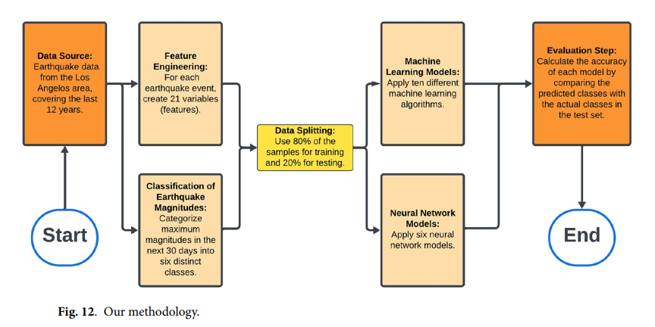
1. Tìm hiểu về động đất và dữ liệu gia tốc

Cơ chế xảy ra động đất và các dấu hiệu nhận biết.
Tần số dao động của động đất và cách nó ảnh hưởng đến dữ liệu cảm biến.
Các tiêu chuẩn hoặc nghiên cứu trước đây về phát hiện động đất bằng gia tốc kế.
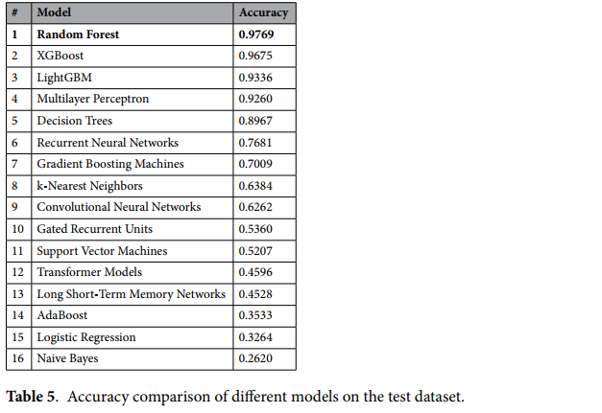
2. Cảm biến MPU6050 và xử lý dữ liệu

Cách MPU6050 đo gia tốc và con quay hồi chuyển.
Ý nghĩa của các trục (X, Y, Z) trong phát hiện dao động.
Lọc dữ liệu nhiễu từ MPU6050 (ví dụ: bộ lọc Kalman, trung bình trượt).

3. Xử lý tín hiệu và phát hiện bất thường

Các phương pháp xử lý tín hiệu (FFT, Wavelet Transform).
Kỹ thuật phát hiện bất thường (thresholding, machine learning).

Giai đoạn 2: Thu thập và tiền xử lý dữ liệu (2-3 tuần)
1. Thu thập dữ liệu từ cảm biến MPU6050

Ghi nhận dữ liệu gia tốc khi có rung động mạnh và khi không có động đất. |  | Quá trình làm
Định dạng lưu trữ dữ liệu (CSV, JSON).
Lưu thông tin vĩ độ nguồn và độ không chắc chắn của vĩ độ.

2. Tiền xử lý dữ liệu

Chuẩn hóa dữ liệu và lọc nhiễu.
Trích xuất các đặc trưng quan trọng (tần số, biên độ dao động).
Phân loại dữ liệu thành các nhóm: không có động đất, động đất nhẹ, mạnh.

Giai đoạn 3: Xây dựng mô hình phát hiện động đất (3-4 tuần)

1. Thiết lập tiêu chí phát hiện động đất

Xác định ngưỡng dao động bất thường dựa trên dữ liệu thu thập.
So sánh với các nghiên cứu trước để chọn phương pháp phù hợp.

2. Áp dụng thuật toán phát hiện động đất

Cách tiếp cận đơn giản: So sánh ngưỡng dao động.
Machine Learning:
Học có giám sát (SVM, Random Forest).
Deep Learning (LSTM, CNN nếu dữ liệu đủ lớn).
Đánh giá độ chính xác của từng phương pháp.

3. Kiểm thử và đánh giá mô hình
Chạy thử nghiệm mô hình với dữ liệu thực tế.
Tính độ chính xác, độ nhạy, độ đặc hiệu của mô hình.

